Hoja1
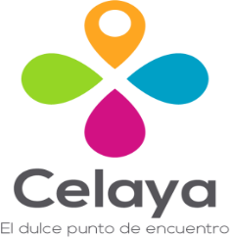
 | CONSEJO DE TURISMO DE CELAYA, GUANAJUATO
 | PROGRAMAS CON RECURSOS CONCURRENTE POR ORDEN DE GOBIERNO

 | Tercer trimestre 2022

NOMBRE DEL PROGRAMA | FEDERAL |  | ESTATAL |  | MUNICIPAL |  | OTROS |  | MONTO TOTAL
 | DEPENDENCIA / ENTIDAD | APORTACIÓN (MONTO) | DEPENDENCIA / ENTIDAD | APORTACIÓN (MONTO) | DEPENDENCIA / ENTIDAD | APORTACIÓN (MONTO) | DEPENDENCIA / ENTIDAD | APORTACIÓN (MONTO)
CONVENIO ÚNICO DE PROMOCIÓN TURÍSTICA 2022 |  | 0.00 | SECRETARIA DE TURISMO DEL ESTADO DE GUANAJUATO | 300,000.00 | MUNICIPIO DE CELAYA | 600,000.00 |  | - | 900,000.00

